Exemplo 1 - Caixas
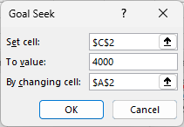
xA | xB | Peso total | Capacidade
 | 0 | 0 | 4000

